界面&功能
合成功能 |  |  |  | 功能规则

 | 功能入口 |  |  |  |  | 合成功能 相关功能规则
 |  |  |  |  | 1.基本规则
 |  |  |  |  | ▶ | 该功能为合成宝石、以及其他材料的基础功能
 |  |  |  |  | ▶ | 宝石：从2级到10级，有不同等级、不同属性的宝石子页签

 |  |  |  |  | ▶ | 合成需消耗金币，合成的物品品质越高，消耗金币越多
 |  |  |  |  | 2.解锁方式
 | 1.主界面点击【合成】图标进入 |  |  |  | ▶ | 游戏前期，主线解锁（暂定在30级左右开启）
 | 2.有可合成的内容时，主界面图标有红点提示 |  |  |  | ▶ | 该功能有新手引导的任务
 |  |  |  |  | 3.资源道具
 |  |  |  |  | ▶ | 资源道具的主要来源方式为商城、以及首领掉落等
 |  |  |  |  | 4.关联功能
 |  |  |  |  | ▶ | 装备：宝石合成主要服务于基础装备的属性提升

 | 合成界面【当前为示例】

2
5
 |  | 1.功能页签 |  |  | 1.功能子页签
 |  | ▶ | 【宝石】、【分解】功能页签 |  | ▶ | 点击后，切换打开对应页签
 |  | ▶ | 两种颜色，选中点击时改变颜色
 |  | 2.标题、说明
 |  | ▶ | 左侧显示功能子页签
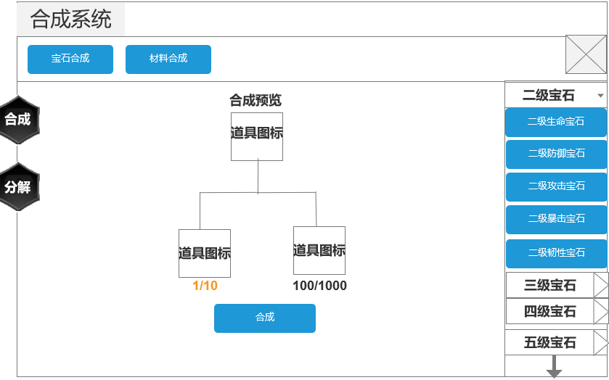
1
3
4
 |  | 3.合成物品 |  |  | 3.物品合成
 |  | ▶ | 界面中心顶部显示当前要合成的物品，显示名称（颜色同品质一致）+图标 |  | ▶ | 每种道具合成所需的材料不同，2个位置中只显示需要的材料
 |  | ▶ | 参考： |  | ▶ | 图标下方显示当前数量/所需数量，数量不足时文字橙色，够时绿色

 |  | ▶ | 所有合成物品下方显示2个位置，用于合成物品所需的材料

 |  | ▶ | 有两种样式：图标（颜色区分品质），点击图标出现通用的tips
 |  | ▶ | 图标下方显示当前数量/所需数量，数量不足时文字橙色，够时绿色
 |  | ▶ | 参考：

 |  |  |  |  | 4.合成列表
 |  |  |  |  | ▶ | 有多个同等品质可合成宝石的话，按照顺序第一位的来展示
 |  |  |  |  | ▶ | 在已打开页签的情况下、点击其他页签，将关闭当前页签并打开其他页签（同样按照配置字段中的顺序，优先展示第一个）
 |  | 4.合成列表
6
 |  | ▶ | 宝石列表从上向下、从低到高等级排列（2级宝石-10级宝石）
 |  | ▶ | 可上下滑动，点击后，切换右侧的显示
 |  | ▶ | 点击【X级宝石】页签，将下拉显示（每个页签中有5个宝石），默认高亮显示第一个
 |  | ▶ | 当有可合成宝石时，页签及页签下的列表中有红点提示
 |  | ▶ | 参考：

无选框标示界面
 |  | ▶ | 页签中宝石名称的颜色同宝石品质一致（蓝、紫、橙色）
 |  | ▶ | 底部有黄色闪烁特效小箭头（拖动至底部时，特效在界面顶部）
 |  | 5.关闭按钮
 |  | ▶ | 点击后关闭界面

 |  | 6.合成按钮 |  |  | 6.合成按钮
 |  | ▶ | 【自动合成】、【合成】按钮 |  | ▶ | 点击【合成】后，会消耗材料、将当前选择的道具进行合成；如果材料、资源不足，会弹出气泡窗口【XXXX不足】
 |  | ▶ | 【自动合成】的逻辑规则部分详见右侧 |  | ▶ | 镶嵌在背包中的宝石不计入合成统计中，玩家需手动卸下镶嵌的宝石，才可合成

 | 分解功能界面

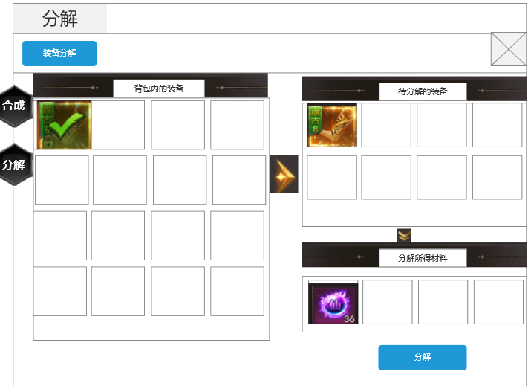
2
1
3
4
 |  | 1.功能页签 |  |  | 1.功能子页签
 |  | ▶ | 【宝石】、【分解】功能页签 |  | ▶ | 点击后，切换打开对应页签
 |  | ▶ | 两种颜色，选中点击时改变颜色
 |  | 2.标题、说明
 |  | ▶ | 左侧显示功能子页签

 |  | 3.背包装备栏 |  |  | 3.背包装备栏
 |  | ▶ | 显示背包内可分解的装备(可按照道具表的类型区分) |  | ▶ | 显示背包内可分解的装备(可按照道具表的类型区分)
 |  | ▶ | 具有选中和未选中效果 |  | ▶ | 具有选中和未选中效果
 |  | ▶ | 按照阶级>品质排序
 |  | ▶ | 可支持上下滑动

 |  |  |  |  | 4.待分解装备栏
 |  | 4.待分解装备栏 |  |  | ▶ | 展示选中的道具
 |  | ▶ | 展示选中的道具 |  | ▶ | 按照阶级>品质排序
 |  | ▶ | 按照阶级>品质排序 |  | ▶ | 可支持上下滑动
 |  | ▶ | 可支持上下滑动

 |  | 5.分解所得信息栏 |  |  | 5.分解所得信息栏
 |  | ▶ | 展示选中道具所分解得到的材料 |  | ▶ | 展示选中道具所分解得到的材料
 |  |  | 右下角显示所得同类型材料的数量 |  |  | 右下角显示所得同类型材料的数量
5
 |  | ▶ | 按照品质排序 |  | ▶ | 按照品质排序
 |  | ▶ | 分解按钮：点击可获得所需材料 |  | ▶ | 点击可获得所需材料
 |  |  | 直接发送到背包 |  |  | 直接发送到背包
 |  |  | 若背包满的情况下，通过邮件发送 |  |  | 若背包满的情况下，通过邮件发送
 |  |  | 邮件名称：分解装备所得 |  |  | 邮件名称：分解装备所得
 |  |  | 邮件内容：由于你的背包已满，分解所得材料通过邮件发送，请注意查收 |  |  | 邮件内容：由于你的背包已满，分解所得材料通过邮件发送，请注意查收

参考界面
参考图

 | 参考游戏—37王者之心2

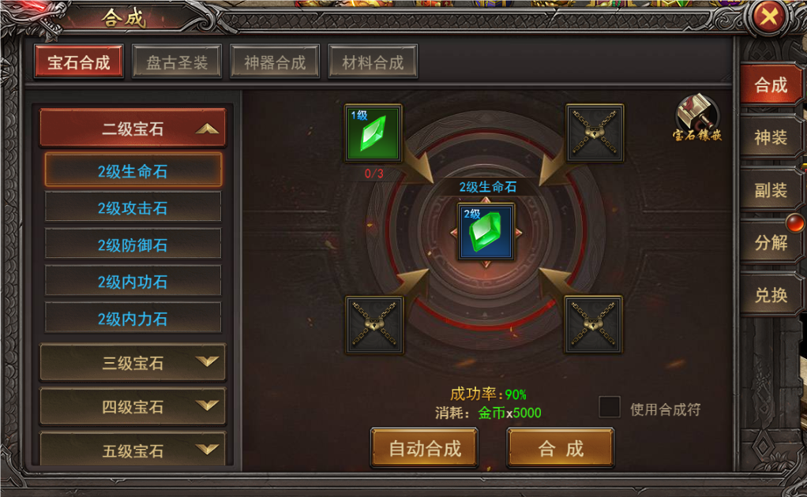

 |  | 宝石合成界面

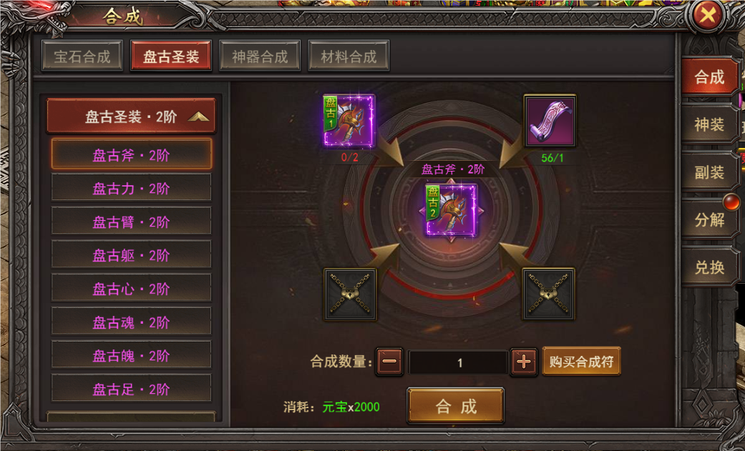

 |  | 圣装合成界面

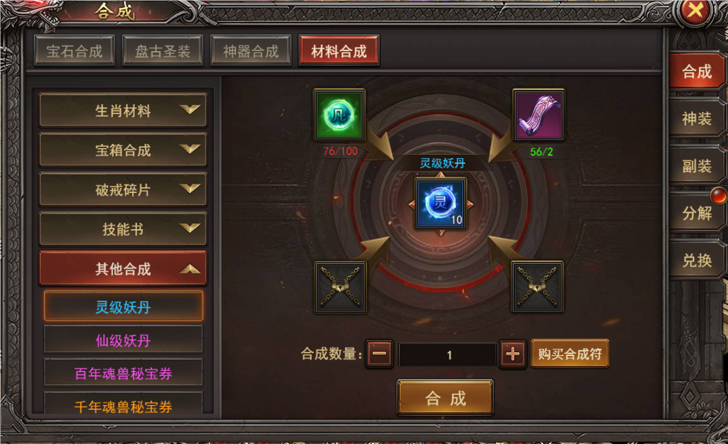

 |  | 材料合成界面

美术需求
美术需求

 | UI需求
 | 序号 | 类型 | 对应界面 | 内容描述 | 功能需求 | 备注 | 参考图
 | 1 | UI | 锻造-镶嵌界面 | 锻造-镶嵌界面 | 详见界面功能设计
 | 原画需求
 | 序号 | 类型 | 对应界面 | 内容描述 | 功能需求 | 备注 | 参考图
 | 1 | 2D原画 | 合成界面展示背景底图造型设计 | 展示合成的道具及合成线路 | 详见界面功能设计 | 实际效果需按照策划案模板制作 | 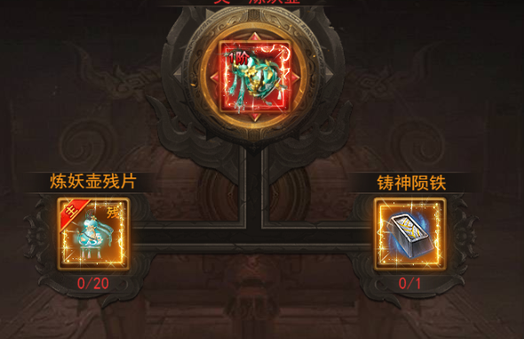
 | ICON需求
 | 序号 | 类型 | 图标需求 | 内容描述 | 功能需求 | 尺寸需求 | 参考图
 | 1 | ICON | 点击打开宝石镶嵌界面 | 宝石镶嵌 |  | 75*75 | 
 | 动效需求
 | 序号 | 类型 | 描述 | 内容描述 | 功能需求 | 备注 | 参考图
走通用 | 1 | 动画特效 | 合成成功时弹出，随后渐隐消失 | 合成成功 |  |  | 
走通用 | 2 | 动画特效 | 合成失败时弹出，随后渐隐消失 | 合成失败 |  |  | 
程序做静态 | 3 | 动画特效 | 下拉提示 | 黄色小箭头 |  |  | 
 | 其他
 | 序号 | 类型 | 对应界面 | 内容描述 | 功能需求 | 备注 | 参考图
 | 1 | ICON | 入口图标 | 合成 |  |  | 
 | 1 | ICON
 | 2 | ICON
 | 3 | ICON

